Anexo 5
 |  |  | Gráfico 4
...
Ecuador: Deuda Pública (Externa e Interna), 1969-2015
 | Total Deuda Pública Externa e Interna (con deuda externa de IMF desde 2008) | Total Deuda Pública Externa Según IMF (2016) | Total Deuda Pública Interna del Gobierno Central
1969 | 6.5 | 6.5
1970 | 8.0 | 8.0
1971 | 9.0 | 9.0
1972 | 10.2 | 10.2
1973 | 9.4 | 9.4
1974 | 5.7 | 5.7
1975 | 5.9 | 5.9
1976 | 7.0 | 7.0
1977 | 10.7 | 10.7
1978 | 15.3 | 15.3
1979 | 20.1 | 20.1
1980 | 22.2 | 19.8 | 2.4
1981 | 23.1 | 20.3 | 2.8
1982 | 28.1 | 25.1 | 3.0
1983 | 39.3 | 36.4 | 2.9
1984 | 48.3 | 43.6 | 4.7
1985 | 51.0 | 46.4 | 4.6
1986 | 62.1 | 58.7 | 3.4
1987 | 76.6 | 73.4 | 3.2
1988 | 84.5 | 80.8 | 3.7
1989 | 84.3 | 81.9 | 2.4
1990 | 80.9 | 79.1 | 1.8
1991 | 75.8 | 74.4 | 1.4
1992 | 74.0 | 69.3 | 4.7
1993 | 75.2 | 68.8 | 6.4
1994 | 66.0 | 60.6 | 5.4
1995 | 55.8 | 50.7 | 5.1
1996 | 55.9 | 50.1 | 5.8
1997 | 49.4 | 44.7 | 4.7
1998 | 56.1 | 47.3 | 8.8
1999 | 83.5 | 68.1 | 15.4
2000 | 75.4 | 60.0 | 15.4
2001 | 57.8 | 46.3 | 11.4
2002 | 49.4 | 39.7 | 9.7
2003 | 44.7 | 35.4 | 9.3
2004 | 39.8 | 30.2 | 9.5
2005 | 35.0 | 26.1 | 8.9
2006 | 28.8 | 21.8 | 7.0
2007 | 27.1 | 20.8 | 6.4
2008 | 22.2 | 16.3 | 5.9
2009 | 17.7 | 13.2 | 4.5
2010 | 19.7 | 13.0 | 6.7
2011 | 19.4 | 13.7 | 5.7
2012 | 21.6 | 12.8 | 8.8
2013 | 25.9 | 15.4 | 10.5
2014 | 31.1 | 18.7 | 12.4
2015 | 33.8 | 21.4 | 12.4
2013 | 2014 | 2015
24,522 | 31,430 | 34,133
12,802 | 17,455 | 20,084
12,750 | 17,422 | 20,061
14,596 | 18,872 | 21,587
9,927 | 12,558 | 12,546
...
25.9 | 31.1 | 33.8
13.5 | 17.3 | 19.9
13.5 | 17.3 | 19.9
15.4 | 18.7 | 21.4
10.5 | 12.4 | 12.4
...
19.5 | 20.4 | 8.6
20.3 | 21.4 | 14.4
18.4 | 18.8 | (0.1)
...
94,776 | 100,917 | 100,872
...

Gráfico 1
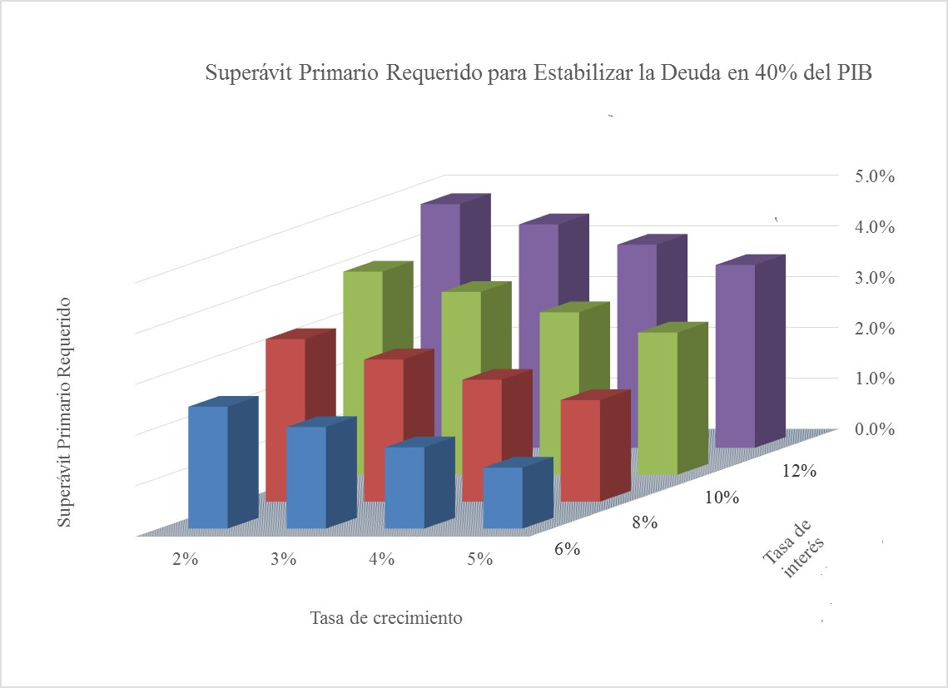
Gráfico 1
Ecuador: Escenarios de resultados primarios para mantener el nivel de deuda en 40%

TRAER DE ESCENARIOS DE SOSTENIBILIDAD

Gráfico 2
Ecuador: Activos, Pasivos y Riqueza Pública, 1972-2015
 | Pasivos (índice 1972=100) | Activos (índice 1972=100) | Riqueza Neta, Índice 1972=100 (eje secundario) | Riqueza neta excluyendo el déficit actuarial, Índice 1972=100 (eje secundario)
1972 | 100 | 100 | 100 | 100
1973 | 98.87140285 | 99.585467795 | 99.603757616 | 99.608582254
1974 | 105.46461814 | 99.252547355 | 99.093433449 | 99.106962617
1975 | 108.96771956 | 99.093805212 | 98.840898067 | 98.942989492
1976 | 105.07116968 | 98.834153926 | 98.674401088 | 98.802884816
1977 | 117.2908808 | 98.596570357 | 98.117740532 | 98.2791488
1978 | 125.5665949 | 98.357200196 | 97.660267847 | 97.87215351
1979 | 136.69682122 | 98.046302916 | 97.056321447 | 97.289300056
1980 | 152.06016838 | 97.884350168 | 96.496708852 | 96.789849018
1981 | 167.35262484 | 97.813974548 | 96.032834781 | 96.438556172
1982 | 177.32515827 | 97.758554809 | 95.720562398 | 96.247494954
1983 | 194.88798452 | 97.351768793 | 94.853508735 | 95.336896745
1984 | 205.31953755 | 96.885532348 | 94.108139949 | 94.529645118
1985 | 207.65691723 | 96.453055841 | 93.60471727 | 94.020204814
1986 | 214.78855221 | 96.045526384 | 93.004082174 | 93.425954241
1987 | 230.66509512 | 95.830542365 | 92.376935158 | 92.755905243
1988 | 236.73599395 | 95.303148984 | 91.680535323 | 92.026664721
1989 | 242.9332089 | 94.813655016 | 91.019770225 | 91.343822169
1990 | 250.31904709 | 94.350501074 | 90.35557482 | 90.703644324
1991 | 263.90512265 | 93.937770393 | 89.584283392 | 89.972438721
1992 | 278.09098172 | 93.45285038 | 88.723590942 | 89.165236906
1993 | 293.64037557 | 92.912639178 | 87.77126597 | 88.245469112
1994 | 302.62777747 | 92.299806511 | 86.9125361 | 87.411264381
1995 | 293.17851964 | 91.748604186 | 86.589245597 | 87.217495788
1996 | 297.81354628 | 91.131486472 | 85.837601211 | 86.519471092
1997 | 295.22546367 | 90.459777545 | 85.21497764 | 85.920626368
1998 | 319.06546564 | 89.952360397 | 84.08393383 | 84.885654628
1999 | 326.42049092 | 89.233081128 | 83.15784202 | 83.954566222
2000 | 299.61689249 | 88.178848033 | 82.76314457 | 83.372237137
2001 | 313.27848915 | 87.687795791 | 81.909591105 | 82.694010703
2002 | 322.69387824 | 86.969724833 | 80.931965086 | 81.879925032
2003 | 342.677917 | 86.434540865 | 79.871208598 | 80.959466103
2004 | 334.47531612 | 85.296788997 | 78.914413414 | 79.732404276
2005 | 338.34729186 | 84.579072771 | 78.079138351 | 79.012202307
2006 | 328.52557281 | 83.512087108 | 77.236393505 | 78.296903951
2007 | 337.94893514 | 83.136237335 | 76.609549986 | 77.780659518
2008 | 342.63432472 | 82.096757016 | 75.423434761 | 76.815375217
2009 | 313.06638456 | 82.305984666 | 76.395364844 | 77.880554722
2010 | 364.45099358 | 82.633979814 | 75.415612934 | 77.420733188
2011 | 398.59682322 | 83.69001761 | 75.624099852 | 77.912087916
2012 | 456.63184327 | 84.495178184 | 74.963393916 | 77.503230788
2013 | 535.36730404 | 85.762160172 | 74.246124158 | 76.985547484
2014 | 676.01827771 | 86.92608765 | 71.837277015 | 74.756041017
2015 | 811.58123878 | 87.487978555 | 68.941295592 | 73.844921826
Gráfico 2
Ecador: Indice de la riqueza neta, 1972-2015

TRAER DEL BALANCE
...

Gráfico 3
TRAER DE ESCENARIOS DE SOSTENIBILIDAD CON LA RIQUEZA NETA ACTUALIZADA DEL BALANCE
Gráfico 3
Ecuador: Riqueza neta y Espacio Fiscal, 1982-2015
Ecuador: Riqueza Neta y Espacio Fiscal, 1983 - 2015 (Asumiendo un saldo de la deuda de 40% del PIB)
 | Espacio Fiscal | Índice de la Roqueza Neta, 1972=100
1983 | 0.26420712484 | 94.853508735
1984 | 0.18894427969 | 94.108139949
1985 | 4.1806134986 | 93.60471727
1986 | -2.0198619729 | 93.004082174
1987 | -6.0647217828 | 92.376935158
1988 | -0.47277548727 | 91.680535323
1989 | 4.3514099829 | 91.019770225
1990 | 5.4466623062 | 90.35557482
1991 | 3.7517261174 | 89.584283392
1992 | 2.1748137278 | 88.723590942
1993 | 1.9917886982 | 87.77126597
1994 | 1.8015899577 | 86.9125361
1995 | 1.041699674 | 86.589245597
1996 | -0.50019329876 | 85.837601211
1997 | 0.45991362303 | 85.21497764
1998 | -2.5230929379 | 84.08393383
1999 | 0.56398768632 | 83.15784202
2000 | 6.2581913442 | 82.76314457
2001 | 3.1188134876 | 81.909591105
2002 | 2.6120945071 | 80.931965086
2003 | 2.883165421 | 79.871208598
2004 | 2.9334457535 | 78.914413414
2005 | 1.3041983626 | 78.079138351
2006 | 3.8177570334 | 77.236393505
2007 | 2.4246441117 | 76.609549986
2008 | 0.25241417902 | 75.423434761
2009 | -5.2194644483 | 76.395364844
2010 | -3.2 | 75.415612934
2011 | -1.0933888309 | 75.624099852
2012 | -1.7955501065 | 74.963393916
2013 | -5.1497775775 | 74.246124158
2014 | -5.7944262719 | 71.837277015
2015 | -5.3143393739 | 68.941295592

 | (Espacio fiscal asumiendo una tasa de crecimiento real del PIB de 4% y una tasa de interés real de 8% para mantener la deuda en 40% del PIB)

Gráfico 4
 | TRAER DE ESCENARIOS DE SOSTENIBILIDAD CON LA RIQUEZA NETA ACTUALIZADA DEL BALANCE
Gráfico 4
Ecuador: Riqueza neta, déficit primario y déficit primario no-petrolero, 1982-2015

Ecuador: Riqueza Neta Pública y Resultado Primario del Sector Público No Financiero, 1983-2015
 | Resultado Primario en % del PIB | Resultado Primario No Petrolero en % del PIB | Índice de la Roqueza Neta, 1972=100
1983 | 1.8642071248 | -3.3591066222 | 94.853508735
1984 | 1.7889442797 | -5.9076004101 | 94.108139949
1985 | 5.7806134986 | -7.721237523 | 93.60471727
1986 | -0.41986197292 | -9.5030172807 | 93.004082174
1987 | -4.4647217828 | -11.345547985 | 92.376935158
1988 | 1.1272245127 | -7.1533445037 | 91.680535323
1989 | 5.9514099829 | -3.5029028586 | 91.019770225
1990 | 7.0466623062 | -4.7841672745 | 90.35557482
1991 | 5.3517261174 | -3.6584705694 | 89.584283392
1992 | 3.7748137278 | -6.1022691507 | 88.723590942
1993 | 3.5917886982 | -3.8454986247 | 87.77126597
1994 | 3.4015899577 | -2.3091425657 | 86.9125361
1995 | 2.641699674 | -3.6865516141 | 86.589245597
1996 | 1.0998067012 | -6.0924883347 | 85.837601211
1997 | 2.059913623 | -3.2950677918 | 85.21497764
1998 | -0.92309293793 | -4.4827923114 | 84.08393383
1999 | 2.1639876863 | -3.0489265617 | 83.15784202
2000 | 7.8581913442 | -1.0472653905 | 82.76314457
2001 | 4.7188134876 | -1.6363667642 | 81.909591105
2002 | 4.2120945071 | -1.4225413277 | 80.931965086
2003 | 4.483165421 | -1.8318183923 | 79.871208598
2004 | 4.5334457535 | -1.9464429924 | 78.914413414
2005 | 2.9041983626 | -3.0824147119 | 78.079138351
2006 | 5.4177570334 | -2.4069918158 | 77.236393505
2007 | 4.0246441117 | -3.2670552567 | 76.609549986
2008 | 1.852414179 | -14.151105839 | 75.423434761
2009 | -3.6194644483 | -13.637370305 | 76.395364844
2010 | -0.90426211343 | -14.435274796 | 75.415612934
2011 | 0.50661116915 | -15.809163345 | 75.624099852
2012 | -0.19555010652 | -14.093496466 | 74.963393916
2013 | -3.5497775775 | -15.568519431 | 74.246124158
2014 | -4.1944262719 | -14.855861788 | 71.837277015
2015 | -3.7143393739 | -10.049343953 | 68.941295592

Gráfico 5
 | Gráfico 5
Ecuador: Deuda externa e interna del sector público financiero y no financiero, 1970-2015. En millones de dólares. | Ecuador: Deuda externa e interna del sector público financiero y no financiero, 1970-2015. En Porcentaje del PIB

TRAER DEL BALANCE
Ecuador: Deuda Pública (Externa e Interna), 1969-2015
 | Total Deuda Pública Externa e Interna (con deuda externa de IMF desde 2008) | Total Deuda Pública Externa Según IMF (2016) | Total Deuda Pública Interna del Gobierno Central
1969 | 6.5 | 6.5
1970 | 8.0 | 8.0
1971 | 9.0 | 9.0
1972 | 10.2 | 10.2
1973 | 9.4 | 9.4
1974 | 5.7 | 5.7
1975 | 5.9 | 5.9
1976 | 7.0 | 7.0
1977 | 10.7 | 10.7
1978 | 15.3 | 15.3
1979 | 20.1 | 20.1
1980 | 22.2 | 19.8 | 2.4
1981 | 23.1 | 20.3 | 2.8
1982 | 28.1 | 25.1 | 3.0
1983 | 39.3 | 36.4 | 2.9
1984 | 48.3 | 43.6 | 4.7
1985 | 51.0 | 46.4 | 4.6
1986 | 62.1 | 58.7 | 3.4
1987 | 76.6 | 73.4 | 3.2
1988 | 84.5 | 80.8 | 3.7
1989 | 84.3 | 81.9 | 2.4
1990 | 80.9 | 79.1 | 1.8
1991 | 75.8 | 74.4 | 1.4
1992 | 74.0 | 69.3 | 4.7
1993 | 75.2 | 68.8 | 6.4
1994 | 66.0 | 60.6 | 5.4
1995 | 55.8 | 50.7 | 5.1
1996 | 55.9 | 50.1 | 5.8
1997 | 49.4 | 44.7 | 4.7
1998 | 56.1 | 47.3 | 8.8
1999 | 83.5 | 68.1 | 15.4
2000 | 75.4 | 60.0 | 15.4
2001 | 57.8 | 46.3 | 11.4
2002 | 49.4 | 39.7 | 9.7
2003 | 44.7 | 35.4 | 9.3
2004 | 39.8 | 30.2 | 9.5
2005 | 35.0 | 26.1 | 8.9
2006 | 28.8 | 21.8 | 7.0
2007 | 27.1 | 20.8 | 6.4
2008 | 22.2 | 16.3 | 5.9
2009 | 17.7 | 13.2 | 4.5
2010 | 19.7 | 13.0 | 6.7
2011 | 19.4 | 13.7 | 5.7
2012 | 21.6 | 12.8 | 8.8
2013 | 25.9 | 15.4 | 10.5
2014 | 31.1 | 18.7 | 12.4
2015 | 33.8 | 21.4 | 12.4

Ecuador: Deuda Pública, 1972-2015 (En millones de dólares)
 | Deuda Pública Total | Deuda pública interna del Gobierno Central | Deuda pública externa total | Pasivos
1970 | 229.3 |  | 229.3 | 8685.9931848
1971 | 248 |  | 248 | 7771.5675138
1972 | 324.6 |  | 324.6 | 8024.2663499
1973 | 366.2 |  | 366.2 | 7933.7047086
1974 | 377.2 |  | 377.2 | 8462.7618645
1975 | 456.5 |  | 456.5 | 8743.8600529
1976 | 635.8 |  | 635.8 | 8431.1905121
1977 | 1173.8 |  | 1173.8 | 9411.7326798
1978 | 1818 |  | 1818 | 10075.798021
1979 | 2847.8 |  | 2847.8 | 10968.917026
1980 | 3964.592851 | 434.392851 | 3530.2 | 12201.712923
1981 | 5032.312343 | 616.512343 | 4415.8 | 13428.820361
1982 | 5596.895829 | 592.595829 | 5004.3 | 14229.043005
1983 | 6741.843343 | 499.443343 | 6242.4 | 15638.330962
1984 | 8168.634456 | 799.834456 | 7368.8 | 16475.386561
1985 | 8736.13631 | 780.73631 | 7955.4 | 16662.944133
1986 | 9505.460742 | 527.960742 | 8977.5 | 17235.205518
1987 | 10675.859204 | 442.559204 | 10233.3 | 18509.181609
1988 | 11017.977766 | 482.477766 | 10535.5 | 18996.326701
1989 | 11704.580589 | 338.680589 | 11365.9 | 19493.607735
1990 | 12324.8 | 272.8 | 12052 | 20086.267063
1991 | 12869.4 | 239.9 | 12629.5 | 21176.449953
1992 | 13382.2 | 845.2 | 12537 | 22314.761068
1993 | 14238.1 | 1213.1 | 13025 | 23562.485846
1994 | 14975.5 | 1217.7 | 13757.8 | 24283.658913
1995 | 13631.2 | 1252.3 | 12378.9 | 23525.425297
1996 | 14098.7 | 1470.7 | 12628 | 23897.35218
1997 | 13900.813 | 1321.7 | 12579.113 | 23689.677538
1998 | 15696.685 | 2455.9 | 13240.785 | 25602.662793
1999 | 16395.93 | 3023.5 | 13372.43 | 26192.849612
2000 | 13811.063 | 2823.9 | 10987.163 | 24042.057483
2001 | 14139.153 | 2801.4 | 11337.753 | 25138.300386
2002 | 14108.258 | 2771.4 | 11336.858 | 25893.816285
2003 | 14498.871 | 3016.2 | 11482.671 | 27497.388783
2004 | 14547.938 | 3489 | 11058.938 | 26839.19024
2005 | 14536.734 | 3686.2 | 10850.534 | 27149.887887
2006 | 13492.889 | 3277.6 | 10215.289 | 26361.76699
2007 | 13845.144 | 3239.9 | 10605.244 | 27117.922682
2008 | 13712.4038 | 3645.1 | 10067.3038 | 27493.890822
2009 | 11094.8004 | 2842.2 | 8252.6004 | 25121.280549
2010 | 13707.302 | 4665.1 | 9042.202 | 29244.518439
2011 | 15367.4079 | 4506.5 | 10860.9079 | 31984.470757
2012 | 19034.836 | 7780.5 | 11254.336 | 36641.355342
2013 | 24522.1348 | 9926.6 | 14595.5348 | 42959.298427
2014 | 31429.8538 | 12558.3 | 18871.5538 | 54245.507178
2015 | 34132.5652 | 12546 | 21586.5652 | 65123.440246

